Sheet2
TC ID | TC Description | Steps | Expected Behavior | Status | Error Dicription | Image Output | Image Error Description
TC01 | Người dùng có thể đăng ký tài khoản mới với thông tin hợp lệ | 1. Truy cập trang Đăng ký CliniCare | Tài khoản được tạo thành công. Hiển thị thông báo "Đăng ký thành công!" | PASS |  | 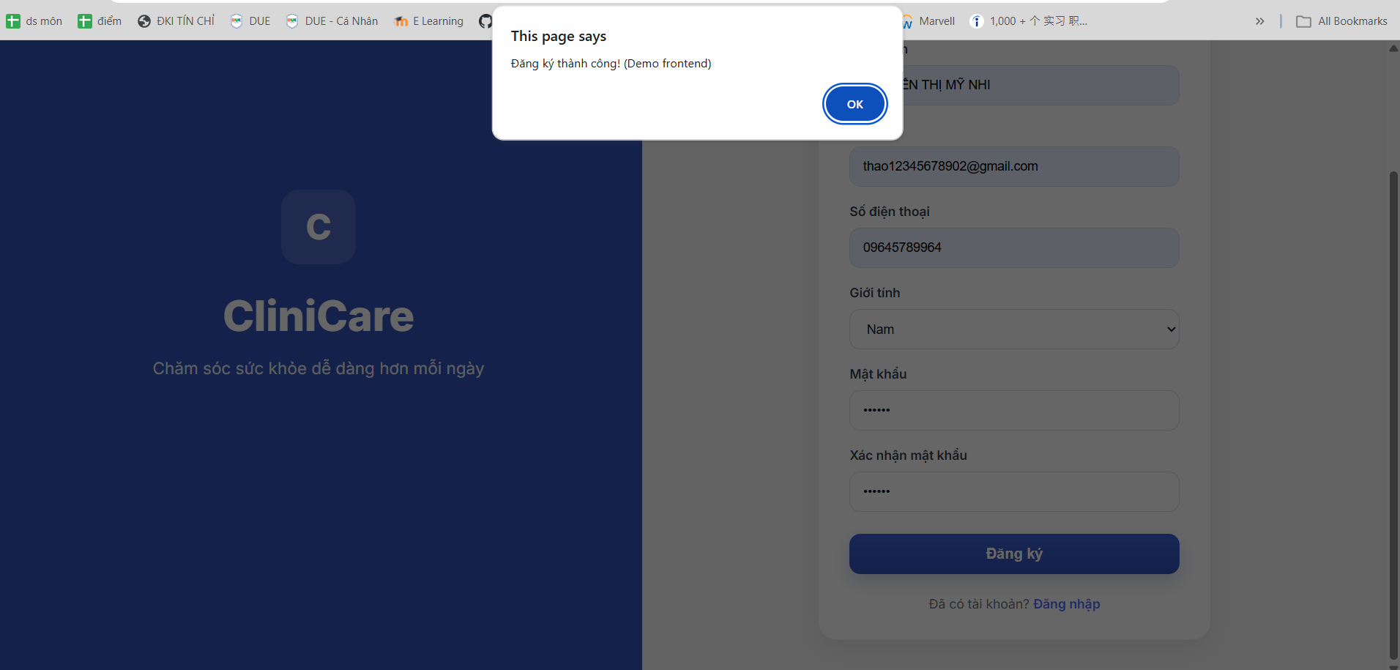
 |  | 2. Nhập đầy đủ và đúng định dạng: Họ tên, Email, SĐT (>=10 số), Giới tính, Mật khẩu (>=6 ký tự) và Xác nhận mật khẩu khớp
 |  | 3. Nhấn nút "Đăng ký"
TC02 | Không thể đăng ký khi để trống các trường bắt buộc | 1. Truy cập trang Đăng ký CliniCare | Hệ thống không cho phép đăng ký. Hiển thị thông báo: "Vui lòng nhập đầy đủ thông tin." | PASS | 
 |  | 2. Để trống một hoặc tất cả các trường dữ liệu

 |  | 3. Nhấn nút "Đăng ký"
TC03 | Không thể đăng ký khi Số điện thoại không hợp lệ (ít hơn 10 số) | 1. Truy cập trang Đăng ký CliniCare | Hệ thống không cho phép đăng ký. Hiển thị thông báo: "Số điện thoại không hợp lệ." | PASS
 |  | 2. Nhập đầy đủ thông tin nhưng SĐT chỉ nhập 9 chữ số
 |  | 3. Nhấn nút "Đăng ký"
TC04 | Không thể đăng ký khi Mật khẩu quá ngắn (dưới 6 ký tự) | 1. Truy cập trang Đăng ký CliniCare | Hệ thống không cho phép đăng ký. Hiển thị thông báo: "Mật khẩu phải có ít nhất 6 ký tự." | PASS |  | 
 |  | 2. Nhập đầy đủ thông tin nhưng Mật khẩu chỉ có 5 ký tự
 |  | 3. Nhấn nút "Đăng ký"
TC05 | Không thể đăng ký khi "Xác nhận mật khẩu" không khớp với "Mật khẩu" | 1. Truy cập trang Đăng ký CliniCare | Hệ thống không cho phép đăng ký. Hiển thị thông báo: "Mật khẩu xác nhận không khớp." | PASS |  | 
 |  | 2. Nhập Mật khẩu là "123456" và Xác nhận mật khẩu là "1234567"
 |  | 3. Nhấn nút "Đăng ký"
TC06 | Kiểm tra tính năng chuyển hướng sang màn hình Đăng nhập | 1. Truy cập trang Đăng ký CliniCare | Người dùng được chuyển hướng từ trang Đăng ký sang trang Đăng nhập. | FAIL | 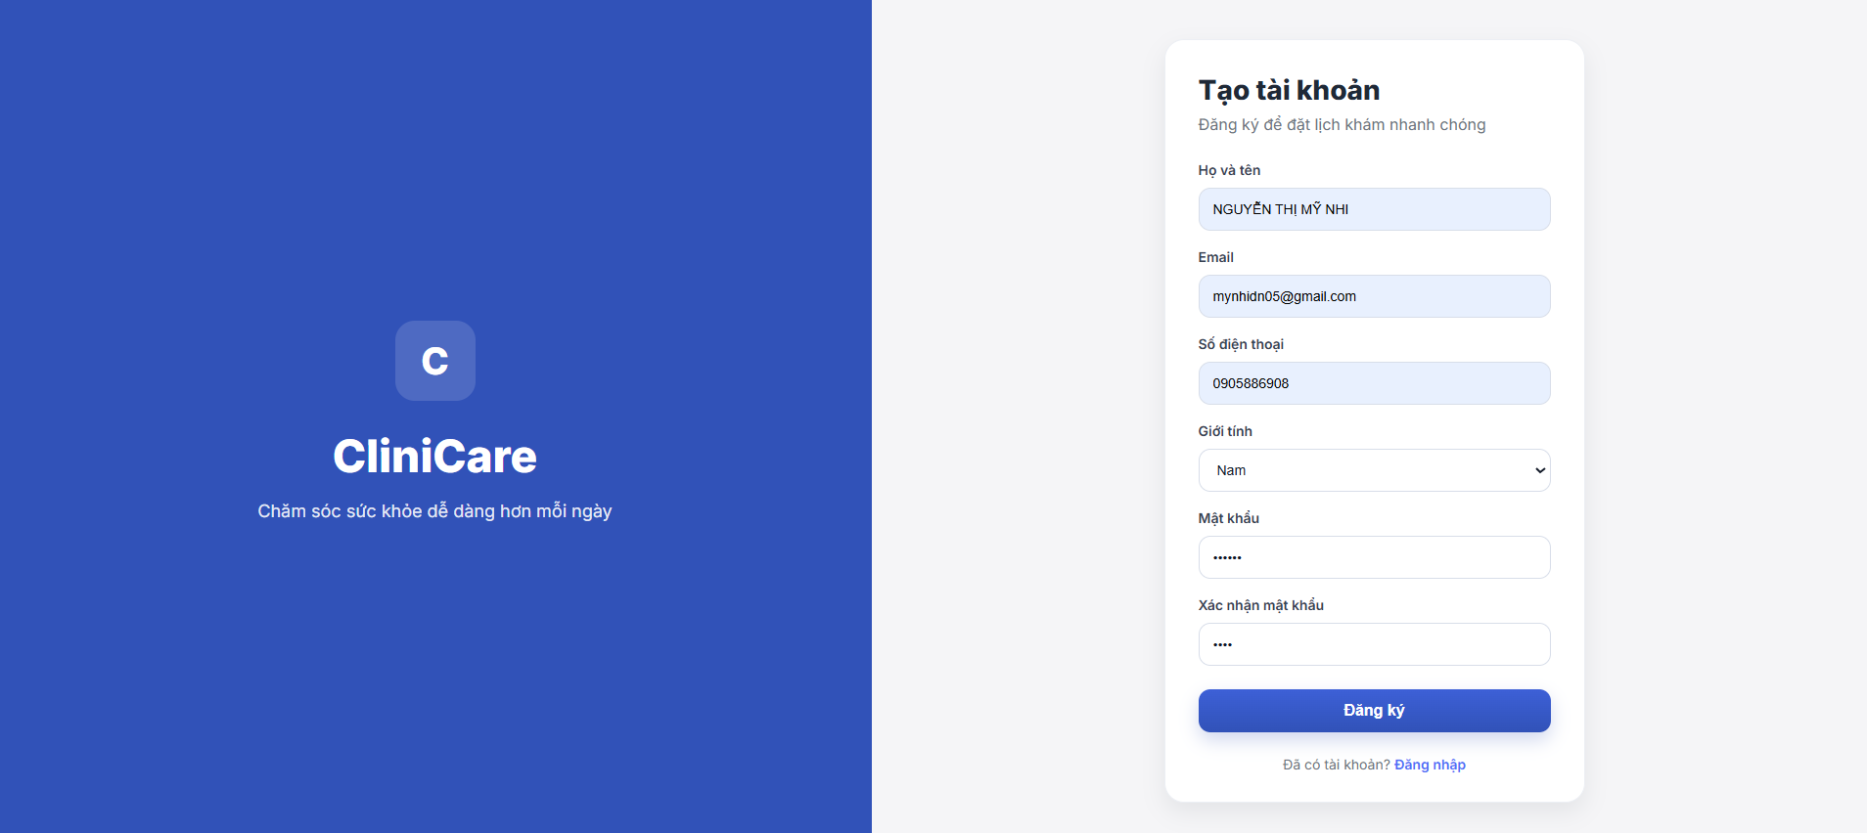 Luồng chưa được nối hoàn chỉnh
 |  | 2. Nhấn vào liên kết "Đăng nhập" ở cuối thẻ đăng ký

